Folha1
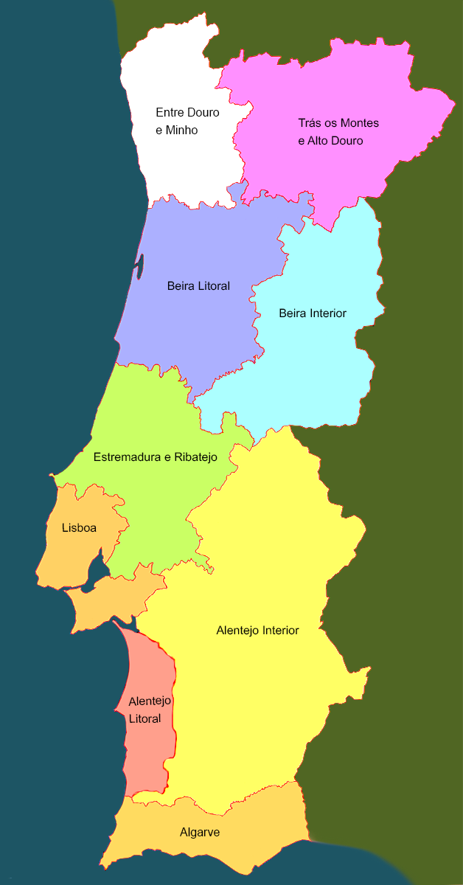
Região 1 | Região 2 (opcional) | Pergunta | Resposta Correta | Resposta errada | Regiões
Alentejo | Entre Douro e Minho | Qual é a região portuguesa que produz mais vinho? | Alentejo | Douro | Alentejo | Jorge
Estremadura e Ribatejo |  | Em média, quantos perigrinos vão a Fátima por ano? | 6 milhões | 3 milhões | Algarve
 |  |  |  |  | Beira Litoral | Ricardo
 |  |  |  |  | Beira Interior
 |  |  |  |  | Madeira | Marco
 |  |  |  |  | Açores
 |  |  |  |  | Entre Douro e Minho | Carlos
 |  |  |  |  | Trás os Montes e Alto Douro
 |  |  |  |  | Estremadura e Ribatejo | Eduardo
 |  |  |  |  | Lisboa | Daniel

